Sheet1
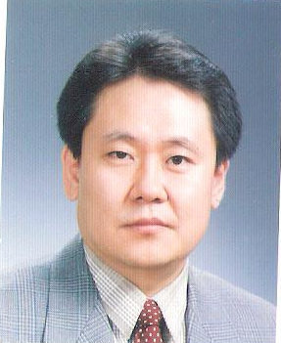
 | 이 력 서

 | 성명 | 남 구 현 ( 南 九 鉉 )
 | 주민등록 | 601107 - 1400311 (만58세)
 | 주소 | 세종시 고운동 마음안로 34 501-804
 | 전화번호 | 010-3002-1206

경 력 사 항
1975 ~ 1978 | 대전상업고등학교 졸업
1979 ~ 1985 | 한남대학교 경영학과 졸업
1986. 1. 4 | ㈜동영산업(자동차부품) 입사
1986.1 ~ 1996.12 | ㈜동영산업 총무,경리,회계,구매담당
2011.12.31 | ㈜동영산업 퇴사
2012.1 ~ 2018.05 | ㈜대보스틸 관리담당

 | 자 기 소 개 서

1. ㈜동영산업
1) 총무업무 (급여계산, 4대보험, 연말정산, 문서보고 및 정리)
2) 회계업무 (장부정리, 회계결산, 부가세신고, 세무서업무, 은행업무)
3) 구매업무 (외주관리, 매입매출관리, 재고관리)
2. ㈜대보스틸
1) 관리업무 (급여계산, 급여지금,연말정산,장부정리, 경리업무
세무서업무, 은행업무)

참고. 1종보통 운전면허
지게차 운전면허

